Sheet1
产品编号 | 图片 | 评分
北-天111105. | 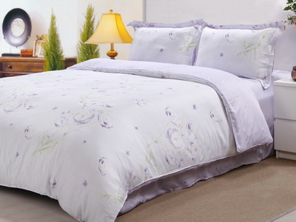
被-天110226 | 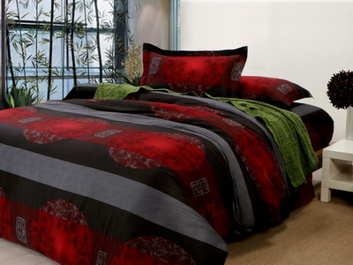
博-缎111081 | 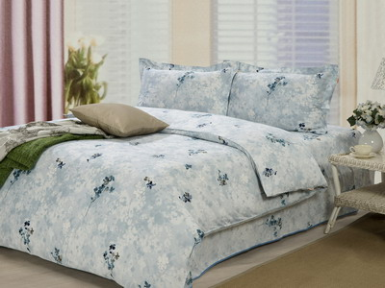
博-贡110877 | 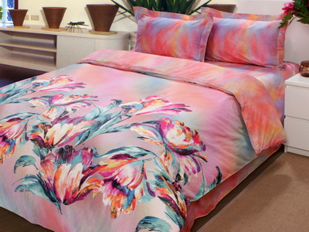
博-贡110877B | 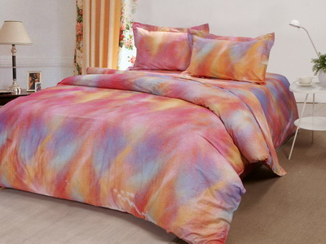
博-贡110946AB | 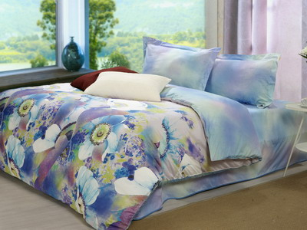
博-贡111048 | 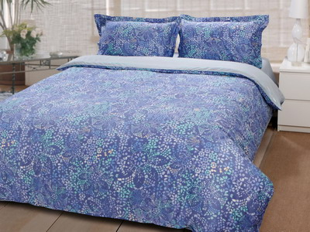
博-天110242 | 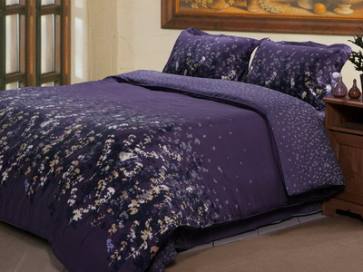
博-天110242B | 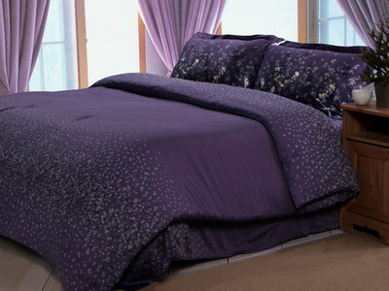
博-天110258 | 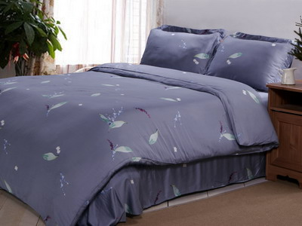
博-天110360 | 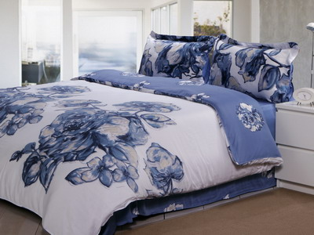
黛-提110862 | 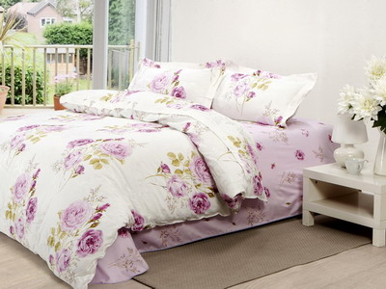
黛-天110861 | 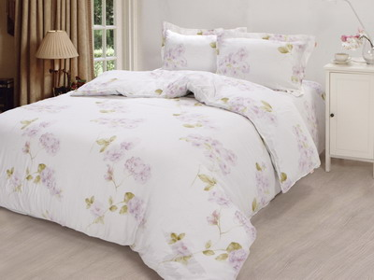
黛-斜70663B | 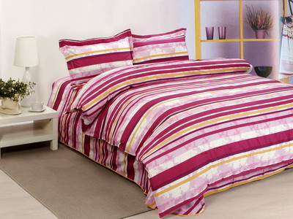
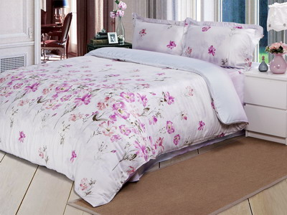 孚-天111037
禾-天110618-1 | 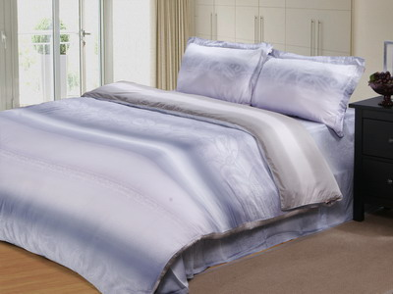
禾-天110618 | 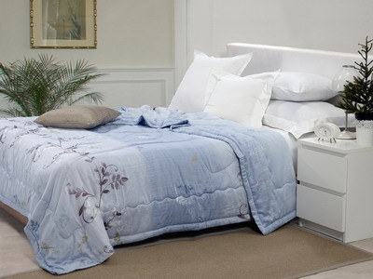
佳-天110844 | 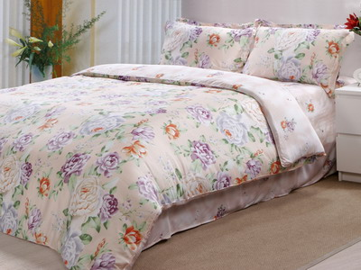
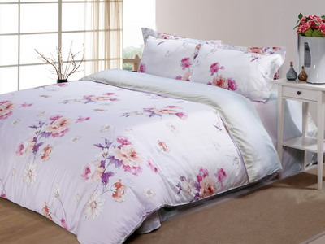 佳-天110846
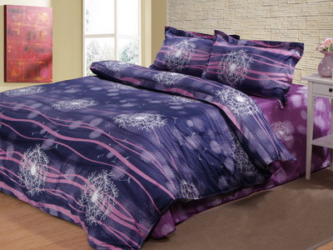 马-缎111139
梦-纯棉10548 | 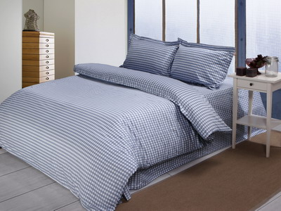
梦-纯棉90653 | 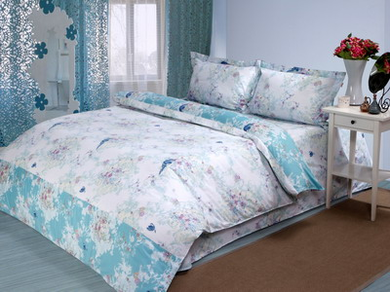
梦-纯棉HL463 | 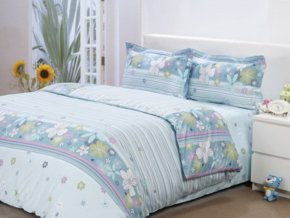
梦-纯棉HL6076 | 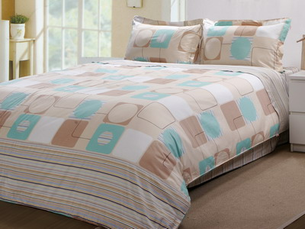
梦-纯棉HL70317 | 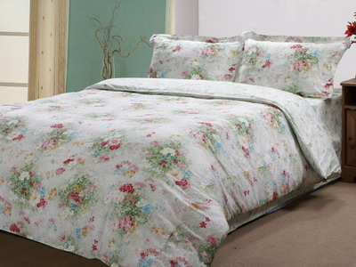
梦-纯棉HL110589 | 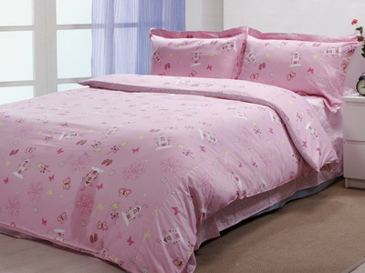
梦-缎110701 | 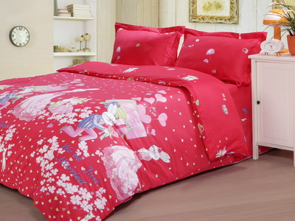
梦-缎110843 | 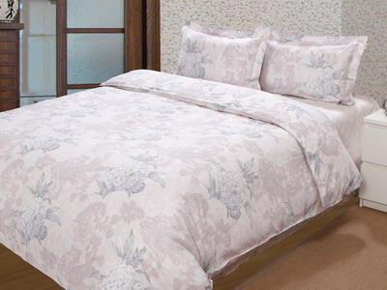
梦-缎110950-2 | 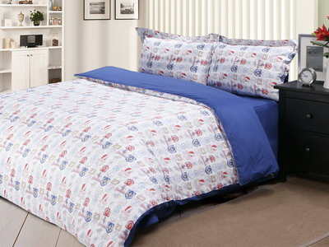
梦-缎110950 | 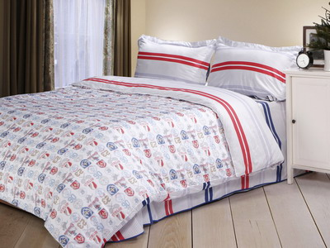
梦-贡6066A | 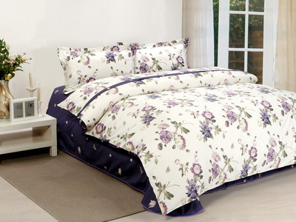
梦-贡111122 | 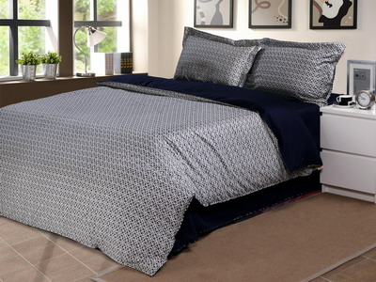
梦-提110523AB | 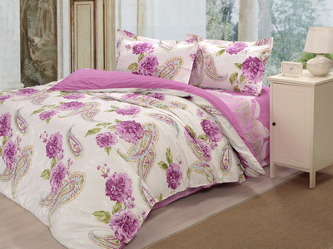
梦-斜5896 | 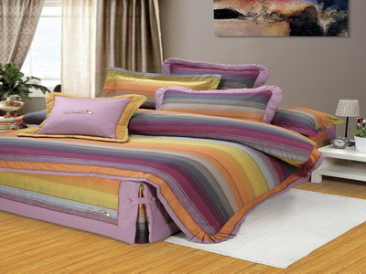
梦-斜6066B | 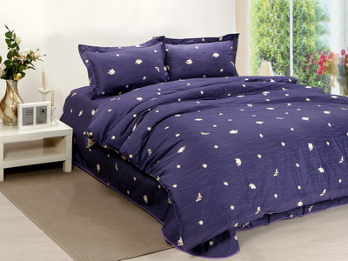
梦-斜70858 | 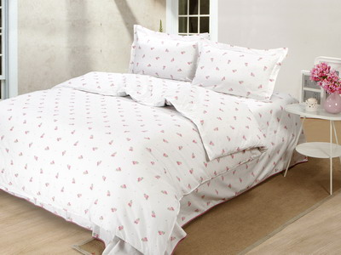
梦-斜70858AB | 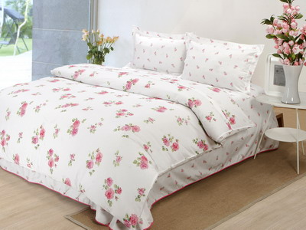
梦-斜70862 | 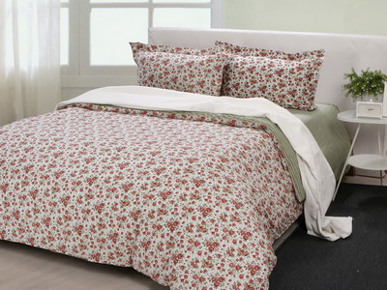
梦-斜70876A | 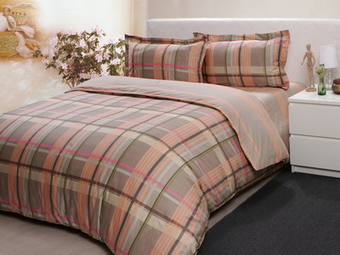
梦-斜80156-2 | 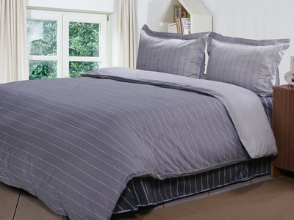
梦-斜80156 | 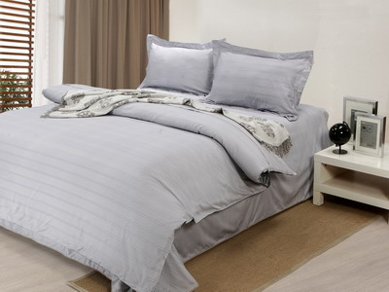
梦-斜80156深灰 | 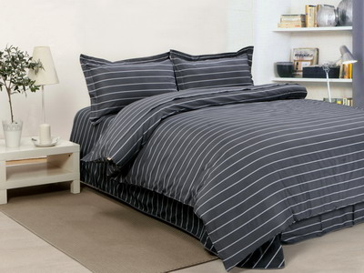
梦-斜80393 | 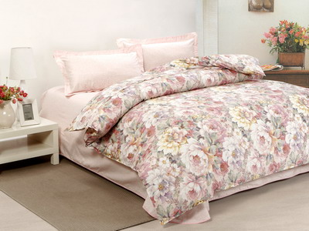
梦-斜80546 | 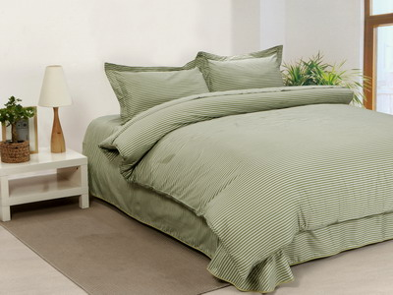
梦-斜80908 | 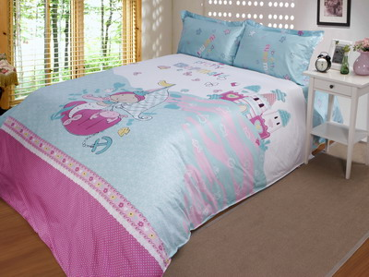
梦-斜80908D | 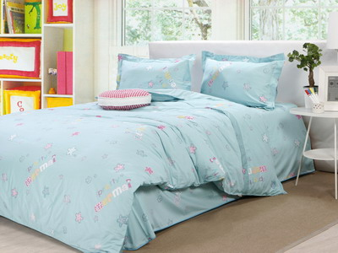
梦-斜90627B | 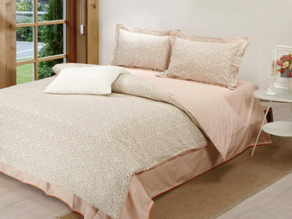
梦-斜90627D | 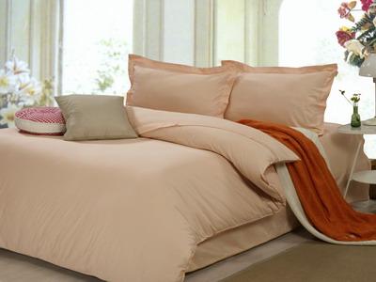
梦-斜110079B兰 | 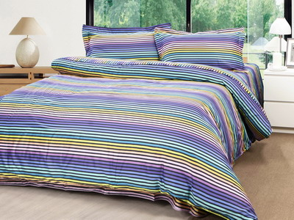
梦-斜110509 | 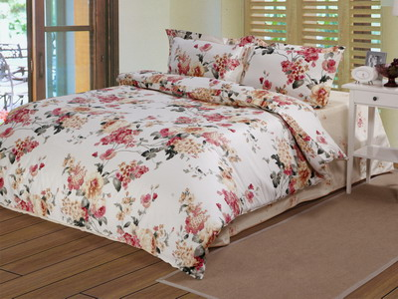
梦-斜110523B | 
梦-斜110528 | 
梦-斜11058 | 
梦-斜110950C | 
梦-斜110950D | 
梦-斜110983ABC | 
梦-斜110988 | 
梦-斜111157ABD | 
梦-斜111157ABD | 
梦-斜111157ABD | 
梦-斜111157紫-1 | 
梦-斜111159 | 
梦-斜111159BCDE | 
梦-斜111159BDE | 
梦-斜111159E | 
梦-斜111159白 | 
梦-斜111159黄 | 
梦-斜111163A灰 | 
梦-斜111163A卡其 | 
梦-斜111163C橘 | 
梦-斜111163灰 | 
梦-斜111163兰 | 
梦-斜120211 | 
 梦-斜120442
南-大提花80740 | 
南-天120040 | 
上-天11080-1 | 
上-天11080 | 
水-缎11050B | 
水-贡110681 | 
水-贡110704B | 
水-天10502 | 
水-天110010 | 
水-天110684 | 
水-天110703 | 
水-天110704白(1.8笠） | 
水-斜111234 | 
水-斜111301 | 

